关系图
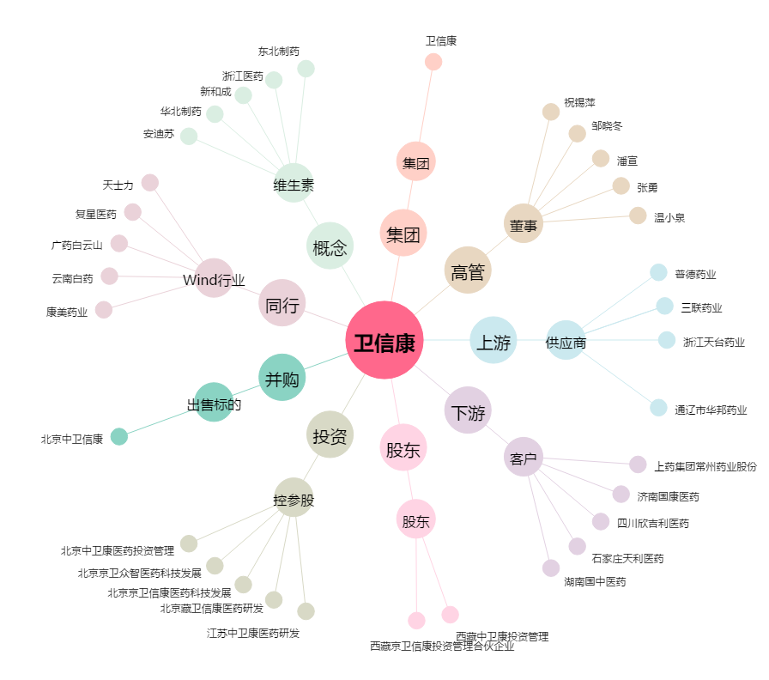
卫信康[603676.SH] - 关系概览图

